상품제안서
오아 클린이소프트 음파 전동 칫솔 [인쇄무료] | 상품코드: F20489

 |  |  |  |  |  |  | 02-412-0044 | www.easy1.co.kr
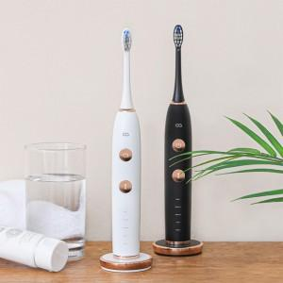 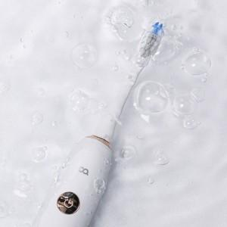

【상세/제작정보】 | *케이스 인쇄만 가능합니다. ※ 검정 모델의 케이스는 화이트로 출고됩니다.

【인쇄/포장옵션】 | 레이저 / 포장지포장

【공급단가】 | 수량 | 50~ | 100~ | 300~ | 500~ | 1,000~
*VAT별도 | 단가 | 31,810원 | 31,300원 | 30,540원 | 29,780원 | 29,270원

【상품 URL】 | http://www.easy1.co.kr/src/goods_detail.php?gdno=20489

